Roues
 |  |  | S = Équipement de série A = Livrable -- (dashes) = Non livrable D = Carré noir – Compris dans le groupe d'équipements ■ = Inclus dans le groupe d'équipement □ = Inclus dans le groupe d'équipement mais évolutif * = Indique disponibilité de ce type sur plusieurs modèles.
Code ÉFC | Code ÉFC. de réf. seulement | Roues | Description | WT Distance standard 2WT | WT Autonomie prolongée 5WT | WT Autonomie maximale 8WT | LT Autonomie prolongée 3LT | RST Autonomie prolongée 2SP | RST Autonomie maximale 3SP
 | Q7L | 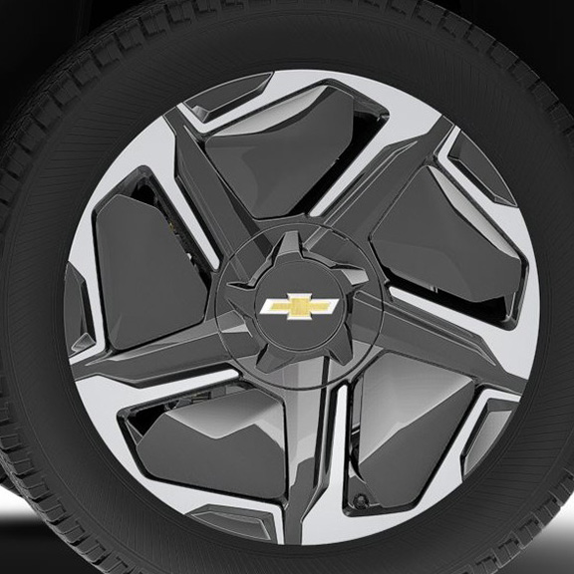 | Roues, 22 po x 9 po (55,9 cm x 22,9 cm), roues en aluminium au fini usiné avec empiècements aérodynamiques 1. Compris et livrable uniquement avec groupe haut de gamme LT (XTF). | -- | -- | -- | A1 | -- | --
 | RT3 | 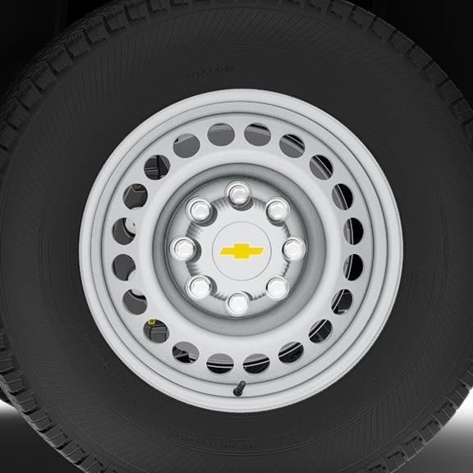 | Rouesde 18 po x 8,0 po (45,7 cm x 20,3 cm), en acier | S | S | S | -- | -- | --
 | SES | 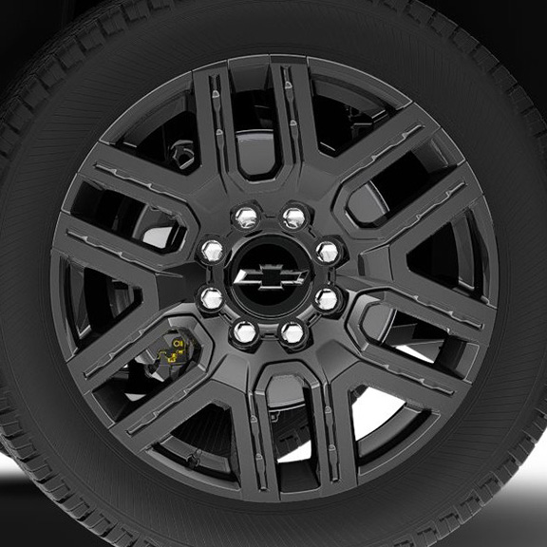 | OPL, roues de 22 po (55,9 cm) en aluminium peint en noir, (installé par le concessionnaire) 1. Compris et offert en option uniquement avec l'OPL groupe d'options foncées plus (PDK). Comprend les roues de transport (PJ6). | -- | -- | -- | A1 | -- | --
SEU |  | 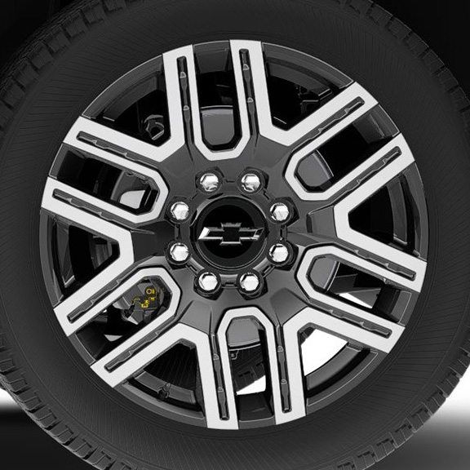 | OPL roues de 22 po (55,9 cm) en noir lustré avec fini usiné, (installé par le concessionnaire) 1. Comprend les roues de transport (PJ6). 2. Non offert en option avec l'OPL groupe foncé plus (PDK) ou le groupe haut de gamme LT (XTF). Comprend les roues de transport (PJ6). | -- | -- | A1 | A2 | -- | --

